사용법
기본 사용법
 | 1. 반드시 인터넷 익스플로러(크롬 안됨)를 이용해서, comp.fnguide.com(www.fnguide.com 아님)에 접속합니다.
 | 2. 우상단 창에 원하는 종목을 입력하여 검색하신 후, snapshot 화면을 전체선택(ctrl + a)하고 복사하여(ctrl + c) "FN_Snapshot" 시트의 A1셀을 선택한 다음 '주변서식에 맞추기'로 붙여 넣습니다.
 | 3. 결과 시트를 확인합니다.

크롬(Chrome) 사용법
 | 1. 인터넷 익스플로러 서비스가 중단됨에 따라, 구글 크롬(Chrome)에서도 본 마법사를 활용하는 방법을 안내드립니다.
 | 2. 크롬에서 chrome 웹 스토어(https://chrome.google.com/webstore/category/extensions?hl=ko)로 접속합니다.
 | 3. 좌측 상단 '스토어 검색'에서 'IE Tab' (대소문자 관계 없음)을 검색합니다.
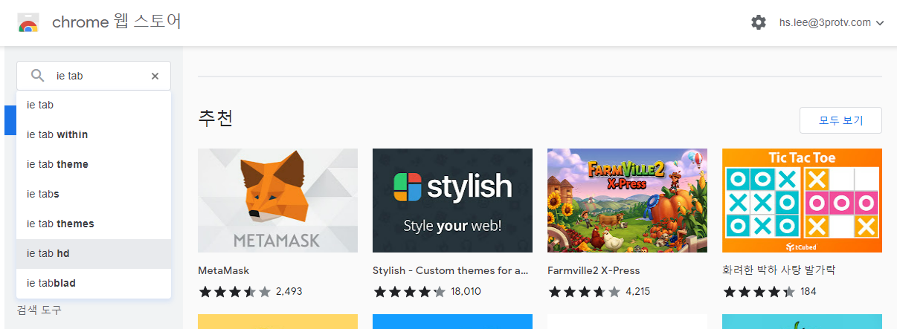

 | 4. 첫번째로 나오는 IE Tab을 클릭하고, 우측에 있는 'Chrome에 추가' 버튼을 클릭하고, '확장 프로그램 추가'를 클릭합니다.


 | 5. 즉시 추가가 되고, 우측 상단에 퍼즐모양 아이콘을 클릭하고 IE Tab을 클릭합니다.
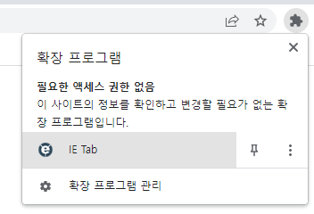

 | 6. 이제 IE Tab을 통해서 comp.fnguide.com으로 접속하고, 위의 '기본 사용법'을 따라 동일하게 진행합니다.

RIM 수기계산 사용
 | 여러 가지 에러 상황(정확한 원인은 알 수 없으나, 붙여넣기만 하면 엑셀이 그냥 다운되버린다는 경우 등이 간혹 있음)에 대비하여, 수기계산 시트 추가
 | "[Type 1] 단순입력(간편식-책)"은 책 "재무제표 모르면 주식투자 절대로 하지 마라"에 소개된 계산식을 바탕으로 주황색 시트에 기초자료 입력하여 산출
 | "[Type 2] 단순입력(성장반영 10년 시뮬레이션)"은 Type 1이 성장을 반영하지 못한다는(초과이익이 단순히 계속된다는 가정) 단점을 고려하여, 회사가 ROE를 유지하면 이익은 계속 증가한다는 점을 시뮬레이션을 통해 반영
 | "[Type 3] 상세입력(성장반영 10년 시뮬레이션)"은 fnguide 화면 조회는 되나 붙여넣기가 안되는 경우(붙여넣기만 하면 컴퓨터가 다운되거나 먹통이 되는 등 개개인의 PC사정에 따라 다양한 경우가 있음)를 대비하여 주황색 란에 직접 fnguide 자료를 입력하여 산출

연도 오류 발생시 대처법
 | Snapshot에 붙여넣을 때 연도 데이터는 날짜 형식으로 붙고, 일반숫자는 숫자 형식으로 붙게 되는데 새로 붙여 넣은 회사의 연도 위치가 다르면 주변서식에 맞추기를 선택했을 때 날짜가 일반 숫자 형식으로 인식되어 오류가 발생함
 | 해결 방법은 기존에 인식된 서식을 지우는 것임
 | FN_Snapshot의 A부터 I까지의 열을 선택한 다음 홈 메뉴의 지우기 - '모두 지우기' 나 '서식 지우기'를 선택하면 됨
 | 이렇게 서식을 지운 다음 다시 '주변서식에 맞추기'로 붙여 넣으면 됩니다.
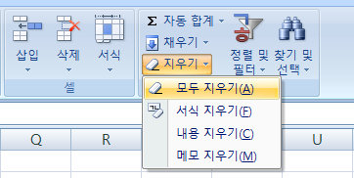

업데이트 내용
 | (V30)
 | Snapshot만 붙여 넣어도 되도록 변경(재무제표와 컨센서스를 붙여 넣을 필요가 없습니다)
 | 달라진 fnguide 양식 반영
 | RIM수기계산 시트 추가
 | 업종비교 추가

 | (V31)
 | 연도 오류 발생시 대처법 추가

 | (V32)
 | 일부 신규상장 종목에 대한 오류 개선

 | (V33)
 | 컨센서스 이용시 컨센 3년 + 10년으로 총 13년의 초과이익을 가져오던 것을, 다른 방법과 동일하게 3년+7년으로 10년을 가져와 계산하도록 변경

참고영상
 | 실적이 좋아져도 주가가 빠지는 이유 5분 정리 [헬프미 사프로 Ep.01]
 | 영업이익은 마이너스, 그런데 현금흐름은 플러스? 이런 회사 괜찮을까? [헬프미 사프로 Ep.02]
 | ROE가 큰 순환주기를 그리는 산업군, 평균값 어떻게 정하죠? [헬프미 사프로 Ep.03]
 | 자산이라고 다 같은 자산이 아니다? [헬프미 사프로 Ep.04]
 | 유상증자를 할 때 재무제표에서 살펴볼 것은? [헬프미 사프로 Ep.05]
 | 복잡한 이벤트가 잦은 회사, 과연 투자해도 괜찮을까? [헬프미 사프로 Ep.06]

결과
공인회계사 사경인 |  |  | 사경인 실전투자 아카데미

기초자료
회사명 | 무림SP | 보통주발행주수 | 22,137,500
현재주가 | 1,473 | 우선주발행주수 | 0
베타(β) | 0.27663 | 자기주식 | 0 |  |  |  |  |  |  |  |  | 적용 | 1순위 | -4.48% | 초과이익 가정
 |  |  |  |  |  |  |  |  |  |  |  | 미적용 | 컨센서스 | 컨센 없음 | 할인(할증)률
Business Summary |  |  |  |  |  |  |  |  |  |  |  |  | 가중평균 | -4.48%
반도체 호조로 사상 최대 분기 실적 |  |  |  |  |  |  |  |  |  |  |  |  | 최근 | -7.12%
한국 및 CE, IM부문 해외 9개 지역총괄과 DS부문 해외 5개 지역총괄, Harman 등 234개의 종속기업으로 구성된 글로벌 전자기업임. 세트사업에는 TV, 냉장고 등을 생산하는 CE부문과 스마트폰, 네트워크시스템, 컴퓨터 등을 생산하는 IM부문이 있음. 부품사업(DS부문)에서는 D램, 낸드 플래쉬, 모바일AP 등의 제품을 생산하는 반도체 사업과 TFT-LCD 및 OLED 디스플레이 패널을 생산하는 DP사업으로 구성됨. |  |  |  |  |  |  |  |  |  |  |  |  | 별도값 | 13.00%
메모리시장이 호황인 가운데 폴더블폰과 OLED 판매가 늘어나 3분기 매출액은 70조를 넘어서며 사상 최대의 실적을 달성함. 첨단공정 확대와 환율 영향으로 영업이익률도 20%를 넘어섬. 4분기 메모리시장은 당초 예상 대비 부품 수급 이슈 장기화에 따른 수요 리스크 확대가 우려됨. 북미 서버업체들의 반도체 재고가 3분기 대비 30% 이상 축소되며 반도체 재고 소진 속도가 예상을 상회하여 반도체 가격 반등 시점이 앞당겨질 전망임.

요구수익률
별도 요구수익률 | 적용 | 10.26%
무위험이자율 | 1.52%
시장위험프리미엄 | 6.57%
최종 적용 할인율 | 10.26%
참고링크 | 채권수익률

ROE 추정 | 가중평균 | -4.48%
년도 | 2021-12-01 | 2022-12-01 | 2023-12-01 | 2024-12-01 | 2025-12-01 | 최근 4분기(26/03) | 3 | 12 | 0.5 | 4.5 | 3
ROE | 2.02% | -4.22% | -2.86% | 1.66% | -0.86% | -7.12%
컨센서스 | 2026-12-31 | 2027-12-31 | 2028-12-31 | 가중평균 | 1순위 | 별도값
ROE | 컨센 없음 | 컨센 없음 | 컨센 없음 | -4.48% | -4.48% | 13.00%

RIM 적정주가 | 초과이익 가정 | 20%
현재주가 | 1,473 | 적정가 대비 | 주당 가치 | 주가 | PER
적정주가 | 2,187 | ▼ 33% | 초과이익 지속 | 2,187 | -28.48
매도가격 | 5,604 |  | 10%씩 감소 | 4,048 | -52.71
매수가격 | 2,187 |  | 20%씩 감소 | 5,604 | -72.97
 |  |  |  | 역배열 | ROE<요구수익

기타 참고사항 | 2021-12-01 | 2022-12-01 | 2023-12-01 | 2024-12-01 | 2025-12-01 | 올해 예상배당
주당배당금 | 25 | 15 | 10 | 10 | 15 | 0
배당수익률 | 0.78% | 0.58% | 0.54% | 0.62% | 1.00% | 0.00%
ROA(%) | 1.43% | -2.79% | -1.83% | 1.04% | -0.50% | 10.17%
EPS(원) | 190 | -397 | -261 | 149 | -78 | 0
BPS(원) | 9,520 | 9,321 | 8,956 | 9,075 | 8,988 | 0
배당성향(DPS/EPS) | 0.3% | 0.2% | 0.1% | 0.1% | 0.2% | #DIV/0!

업종 비교 | 무림SP | 코스피 전기,전자 | KOSPI
ROE | -0.86% | -0.22% | 0.77%
PER | 0.00 | 0.00 | 22.35
배당수익률 | 1.00% | 0.45% | 0.71%

순이익 예측

 | 초과이익 지속 | 10년 감소 | 5년 감소
2021-12-31 | 42 | 42 | 42
2022-12-31 | -88 | -88 | -88
2023-12-31 | -58 | -58 | -58
2024-12-31 | 33 | 33 | 33
2025-12-31 | -17 | -17 | -17
2026-12-31 | -89 | -60 | -30
2027-12-31 | -85 | -32 | 16
2028-12-30 | -81 | -9 | 54
2029-12-30 | -78 | 11 | 86
2030-12-30 | -74 | 30 | 115
2031-12-30 | -71 | 47 | 143
2032-12-29 | -68 | 63 | 170
2033-12-29 | -65 | 80 | 198
2034-12-29 | -62 | 96 | 227
2035-12-29 | -59 | 114 | 258

